Sheet1
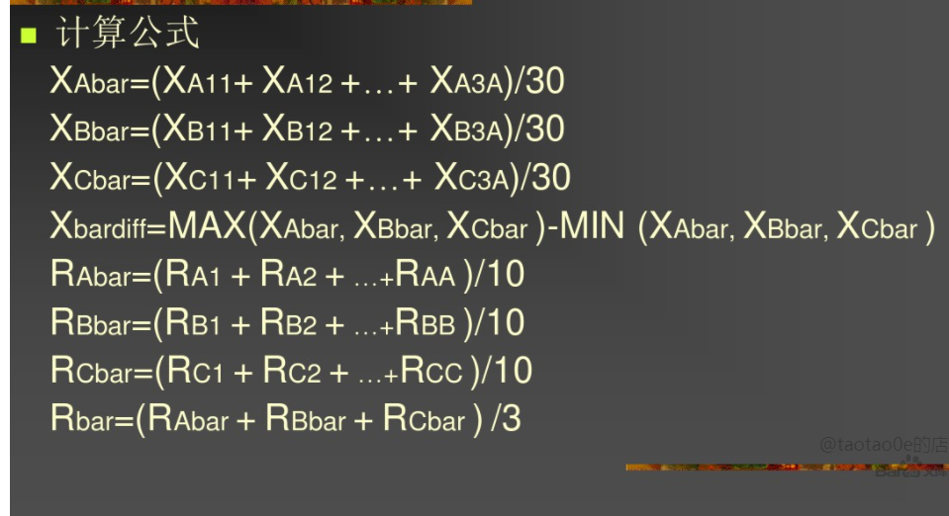
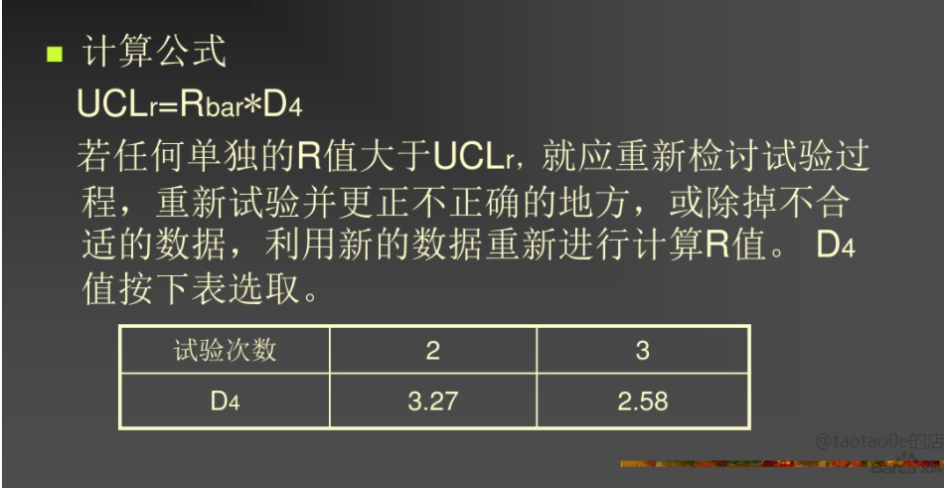
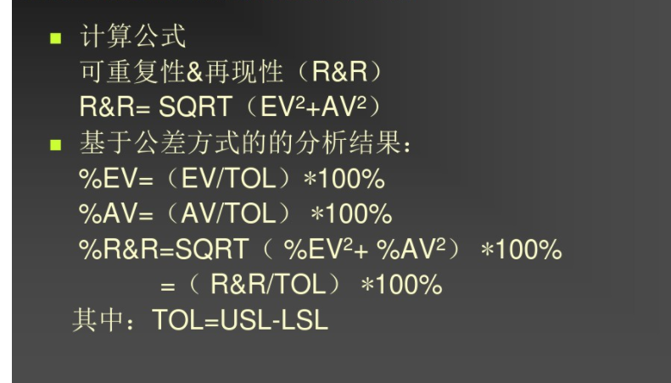
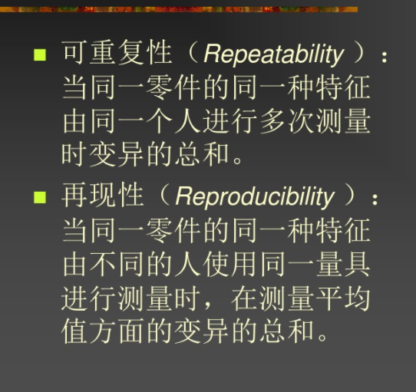
stream设备测试某个PowerRail电压RawData（V）,Limit(10.5,12.5)V
产线员 | 张三 |  |  |  | 小二 |  |  |  | 苏强
样本 | XA1 | XA2 | XA3 | RA | XB1 | XB2 | XB3 | RB | XC1 | XC2 | XC3 | RC
1 | 10.95 | 10.97 | 10.98 | 0.03 | 11.04 | 11.03 | 10.98 | 0.06 | 10.96 | 10.97 | 10.99 | 0.03
2 | 11 | 10.97 | 10.98 | 0.03 | 11.05 | 11.04 | 11.03 | 0.02 | 10.98 | 10.96 | 10.95 | 0.03
3 | 11.03 | 11.02 | 10.99 | 0.04 | 10.98 | 10.97 | 10.96 | 0.02 | 11.01 | 11.02 | 11.03 | 0.02
4 | 10.95 | 10.97 | 10.98 | 0.03 | 10.97 | 10.98 | 11.01 | 0.04 | 10.97 | 10.98 | 10.96 | 0.02
5 | 11.03 | 11.04 | 11.05 | 0.02 | 11.02 | 11.03 | 11.04 | 0.02 | 10.96 | 10.97 | 10.98 | 0.02
6 | 10.97 | 10.98 | 10.96 | 0.02 | 10.97 | 10.98 | 10.99 | 0.02 | 11.01 | 10.98 | 11.04 | 0.06
7 | 10.97 | 10.98 | 11.04 | 0.07 | 11.03 | 11.01 | 10.97 | 0.06 | 11.03 | 10.96 | 10.97 | 0.07
8 | 11.04 | 11.03 | 10.95 | 0.09 | 10.96 | 10.98 | 10.99 | 0.03 | 10.97 | 10.98 | 11.04 | 0.07
9 | 10.98 | 10.97 | 11.03 | 0.06 | 10.97 | 10.99 | 11.04 | 0.07 | 11.03 | 11.01 | 11.04 | 0.03
10 | 11.02 | 10.98 | 10.99 | 0.04 | 11.03 | 11.01 | 10.97 | 0.06 | 10.97 | 10.98 | 11.04 | 0.07
AVER | 10.99 |  |  | 0.04 | 11 |  |  | 0.04 | 10.99 |  |  | 0.04

可重复性及再再现性分析数据表
部品名称 | stream | 评估特性 | 电压 | 规格 | 11V±0.05V
测量仪器 | 电压表 | 编号 | NO,1 | 型号 | 1
产线员 | A,B,C | 日期 | 2021.3.8 | Tolerance | 0.1
Xbardiff=0.01 |  | Rbar=0.04 |  | UCLr=Rbar*D4=0.10
EV=Rbar*K1=0.112 |  |  | %EV=(EV/TOL)*100%=11.2%
AV=SQRT[(Xbardiff*K2)^2-((EV^2)/nr)]=0.018 |  |  | %AV=(AV/TOL)*100%=1.8%
R&R=Sqrt((EV^2)+(AV^2 ))=0.113 |  |  | %R&R=(R&R/TOL)*100%=11.3%

 |  |  |  |  | 评价人数3

 |  |  | n=10

 |  |  | r=3

